工作表1
編號 | 年份 | 說明 | 照片
1 | 1965 民54年 | 私立致理商業專科學校大門牌匾
2 | 1975 民64年 | 致理商專十周年紀念馬克杯 | 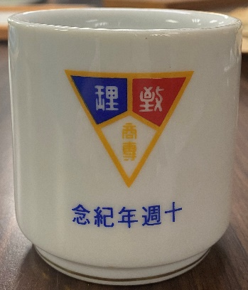
3 | 年份不可考 | 獎牌 — 桌球錦標賽女子雙打亞軍 | 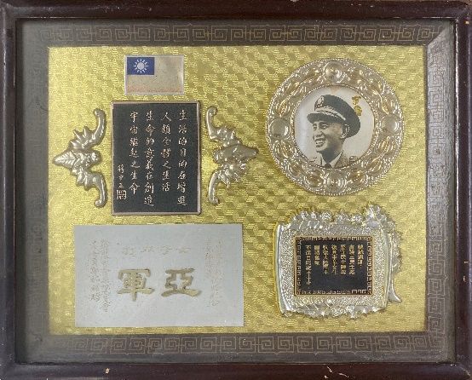
4 | 1987 民76年 | 獎牌 — 臺灣區七十六學年度各級學校學生國劇競賽大專組團體清唱類甲等獎 | 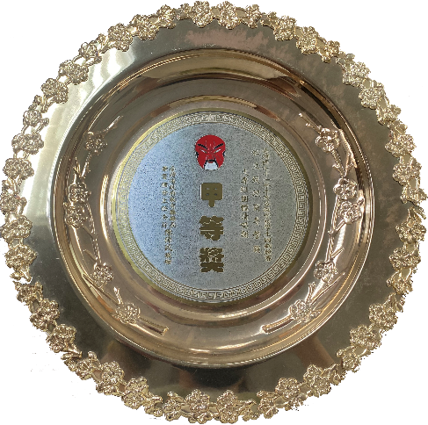
5 | 1987 民76年 | 獎牌 — 教育部推展校園倫理與訓導工作成績考核優等 | 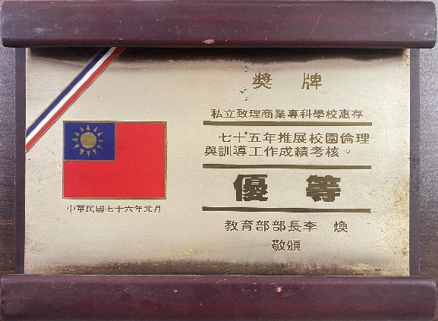
6 | 1988 民77年 | 獎牌 — 參加十月慶典活動獲紀念獎牌 | 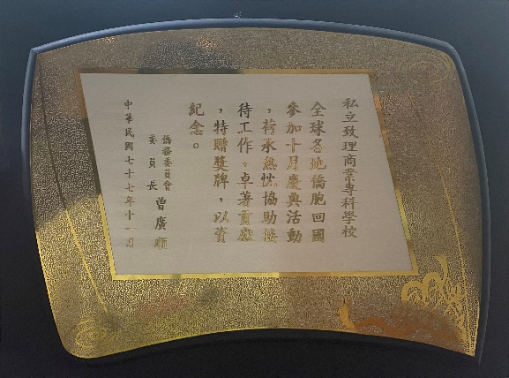
7 | 1992 民81年 | 獎牌 — 教育部專科學校自製教學媒體透明片類競賽銀牌獎 | 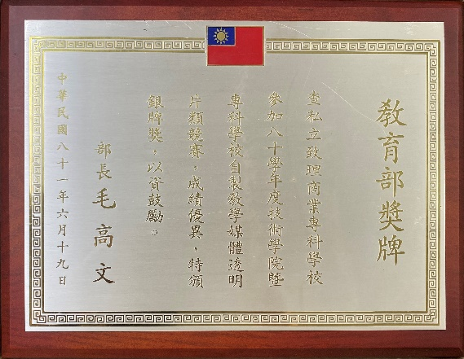
8 | 1993 民82年 | 獎牌 — 教育部技術學院暨專科學校自製教學媒體競賽銀獎 | 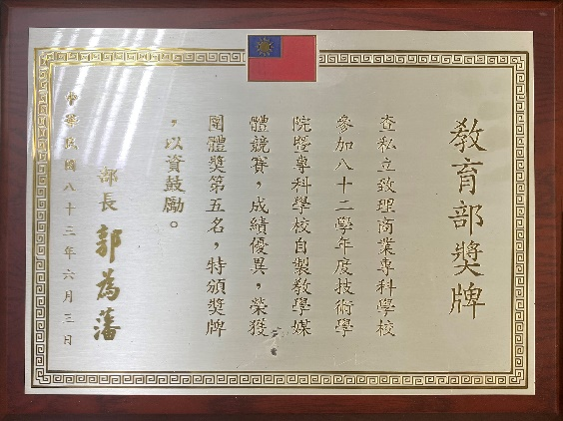
9 | 1995民84年 | 金環獎 — 洪清德先生當選本校第七屆傑出校友誌慶 | 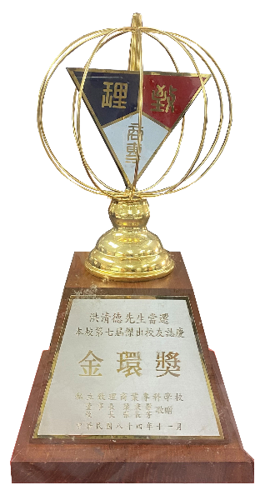
10 | 2009民98年 | 弘道獎 — 梁秉權董事長榮獲全國傑出教師弘道獎
11 | 2011民100年 | 獎牌 — 愛爾蘭國家學院夥伴學校 | 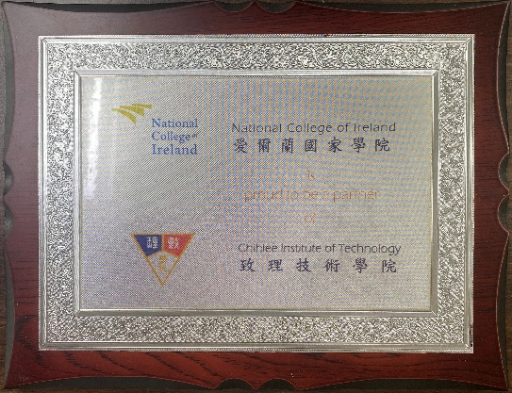
12 | 2012民101年 | 紀念盃 — 枋橋真善美大學策略聯盟簽約紀念 | 